상품제안서
플라워 쿠션 방석 등받이 꽃쿠션 | 상품코드: F28041

 |  |  |  |  |  |  | 02-412-0044 | www.easy1.co.kr
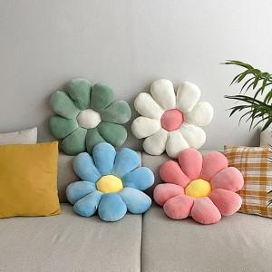

【상세/제작정보】

【인쇄/포장옵션】 | / 포장불가능

【공급단가】 | 수량 | 100~ | 300~ | 500~ | 1,000~ | 3,000~
*VAT별도 | 단가 | 7,220원 | 7,100원 | 6,930원 | 6,760원 | 6,640원

【상품 URL】 | https://dev.easy1.co.kr:443/src/goods_detail.php?gdno=28041

